DİĞER OKUL ÖĞRENCİLERİ İÇİN
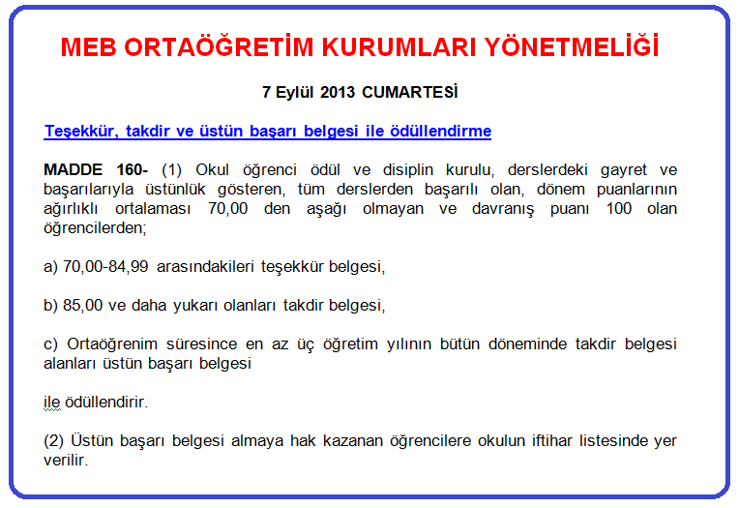
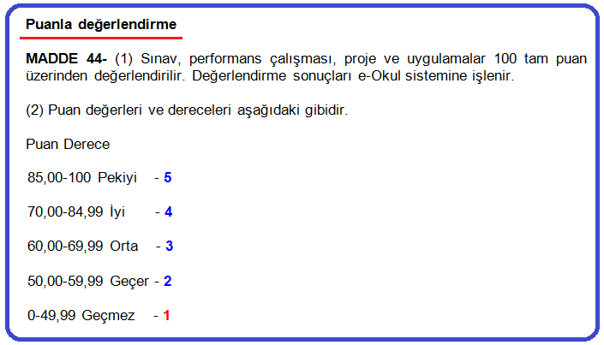
TAKDİR - TEŞEKKÜR İLE DÖNEM VE YIL SONU HESAPLAMA TABLOSU

ÖĞRENCİ ADI | DERS SAATİ (DERSİN AĞIRLIĞI) | I. YARIYIL |  |  |  |  |  |  |  |  |  |  | II. YARIYIL |  |  |  |  |  |  |  |  |  |  | DERS YILI SONU |  |  |  | EL İLE GİRİLECEKSE |  |  |  | AÇIKLAMA
 |  | YAZILILAR |  |  | PERFORMANS |  |  | PROJE NOTU | DÖNEM PUANI | DÖNEM NOTU | DERSLERİN AĞIRLIKLI PUAN | AĞIRLIKLI NOTU | YAZILILAR |  |  | PERFORMANS |  |  | PROJE NOTU | DÖNEM PUANI | DÖNEM NOTU | DERSLERİN AĞIRLIKLI PUAN | AĞIRLIKLI NOTU | YIL SONU PUANI | YIL SONU NOTU | DERSİN AĞIRLIKLI PUANI | DERSİN AĞIRLIKLI NOTU | I.Y.YIL |  | II.Y.YIL
DERSLER |  | 1.YAZILI | 2.YAZILI | 3.YAZILI | NOT 1 | NOT 2 | EK NOT |  |  |  |  |  | 1.YAZILI | 2.YAZILI | 3.YAZILI | NOT 1 | NOT 2 | EK NOT |  |  |  |  |  |  |  |  |  | DÖNEM PUANI | DÖNEM NOTU | DÖNEM PUANI | DÖNEM NOTU
 |  |  |  |  |  |  |  |  | 0.00 | 0 | 0.00 | 0 |  |  |  |  |  |  |  | 0.00 | 0 | 0.00 | 0 | 0.00 | 0 | 0.00 | 0 |  | 0 |  | 0
 |  |  |  |  |  |  |  |  | 0.00 | 0 | 0.00 | 0 |  |  |  |  |  |  |  | 0.00 | 0 | 0.00 | 0 | 0.00 | 0 | 0.00 | 0 |  | 0 |  | 0
 |  |  |  |  |  |  |  |  | 0.00 | 0 | 0.00 | 0 |  |  |  |  |  |  |  | 0.00 | 0 | 0.00 | 0 | 0.00 | 0 | 0.00 | 0 |  | 0 |  | 0
 |  |  |  |  |  |  |  |  | 0.00 | 0 | 0.00 | 0 |  |  |  |  |  |  |  | 0.00 | 0 | 0.00 | 0 | 0.00 | 0 | 0.00 | 0 |  | 0 |  | 0
 |  |  |  |  |  |  |  |  | 0.00 | 0 | 0.00 | 0 |  |  |  |  |  |  |  | 0.00 | 0 | 0.00 | 0 | 0.00 | 0 | 0.00 | 0 |  | 0 |  | 0
 |  |  |  |  |  |  |  |  | 0.00 | 0 | 0.00 | 0 |  |  |  |  |  |  |  | 0.00 | 0 | 0.00 | 0 | 0.00 | 0 | 0.00 | 0 |  | 0 |  | 0
 |  |  |  |  |  |  |  |  | 0.00 | 0 | 0.00 | 0 |  |  |  |  |  |  |  | 0.00 | 0 | 0.00 | 0 | 0.00 | 0 | 0.00 | 0 |  | 0 |  | 0
 |  |  |  |  |  |  |  |  | 0.00 | 0 | 0.00 | 0 |  |  |  |  |  |  |  | 0.00 | 0 | 0.00 | 0 | 0.00 | 0 | 0.00 | 0 |  | 0 |  | 0
 |  |  |  |  |  |  |  |  | 0.00 | 0 | 0.00 | 0 |  |  |  |  |  |  |  | 0.00 | 0 | 0.00 | 0 | 0.00 | 0 | 0.00 | 0 |  | 0 |  | 0
 |  |  |  |  |  |  |  |  | 0.00 | 0 | 0.00 | 0 |  |  |  |  |  |  |  | 0.00 | 0 | 0.00 | 0 | 0.00 | 0 | 0.00 | 0 |  | 0 |  | 0
 |  |  |  |  |  |  |  |  | 0.00 | 0 | 0.00 | 0 |  |  |  |  |  |  |  | 0.00 | 0 | 0.00 | 0 | 0.00 | 0 | 0.00 | 0 |  | 0 |  | 0
 |  |  |  |  |  |  |  |  | 0.00 | 0 | 0.00 | 0 |  |  |  |  |  |  |  | 0.00 | 0 | 0.00 | 0 | 0.00 | 0 | 0.00 | 0 |  | 0 |  | 0
 |  |  |  |  |  |  |  |  | 0.00 | 0 | 0.00 | 0 |  |  |  |  |  |  |  | 0.00 | 0 | 0.00 | 0 | 0.00 | 0 | 0.00 | 0 |  | 0 |  | 0
 |  |  |  |  |  |  |  |  | 0.00 | 0 | 0.00 | 0 |  |  |  |  |  |  |  | 0.00 | 0 | 0.00 | 0 | 0.00 | 0 | 0.00 | 0 |  | 0 |  | 0
 |  |  |  |  |  |  |  |  | 0.00 | 0 | 0.00 | 0 |  |  |  |  |  |  |  | 0.00 | 0 | 0.00 | 0 | 0.00 | 0 | 0.00 | 0 |  | 0 |  | 0
 |  |  |  |  |  |  |  |  | 0.00 | 0 | 0.00 | 0 |  |  |  |  |  |  |  | 0.00 | 0 | 0.00 | 0 | 0.00 | 0 | 0.00 | 0 |  | 0 |  | 0
 |  |  |  |  |  |  |  |  | 0.00 | 0 | 0.00 | 0 |  |  |  |  |  |  |  | 0.00 | 0 | 0.00 | 0 | 0.00 | 0 | 0.00 | 0 |  | 0 |  | 0
 |  |  |  |  |  |  |  |  | 0.00 | 0 | 0.00 | 0 |  |  |  |  |  |  |  | 0.00 | 0 | 0.00 | 0 | 0.00 | 0 | 0.00 | 0 |  | 0 |  | 0
 |  |  |  |  |  |  |  |  | 0.00 | 0 | 0.00 | 0 |  |  |  |  |  |  |  | 0.00 | 0 | 0.00 | 0 | 0.00 | 0 | 0.00 | 0 |  | 0 |  | 0
Ders Saatlerinin / Derslerin Ağırlıklarının Toplamı | 0 | I.Y.YIL BAŞARI NOTU |  |  |  |  |  |  | 0.00 |  | 0.00 | 0 | I.Y.YIL BAŞARI NOTU |  |  |  |  |  |  | 0.00 |  | 0 | 0 | TOPLAM |  | 0.00 | 0 | 0.00 |  | 0.00
 |  | I.Y.YIL BAŞARI PUANI |  |  |  |  |  |  | 0.00 |  |  |  | I.Y.YIL BAŞARI PUANI |  |  |  |  |  |  | 0.00

TAKDİR ve TEŞEKKÜR DURUMUNUZ |  | BİRİNCİ DÖNEM |  |  |  |  |  |  |  |  |  |  | İKİNCİ DÖNEM |  |  |  |  |  |  |  |  |  |  | YIL SONU BAŞARI NOTU |  |  | 0.00
 |  |  |  |  |  |  |  |  |  |  |  |  |  |  |  |  |  |  |  |  |  |  |  | YIL SONU BAŞARI PUANI |  |  | 0.00

DÖNEM PUANI | I. veya II. Döneme ait yazılı, sözlü ve uygulamalı sınavlarla varsa ödev ve projelerden alınan puanların aritmetik ortalaması alınarak belirlenir. Aritmetik ortalama alınırken bölme işlemi virgülden sonra iki basamak yürütülür.
DÖNEM NOTU | I.veya II. Döneme ait yazılı, sözlü ve uygulamalı sınavlarla varsa ödev ve projelerden alınan puanların Aritmetik ortalama puanının nota çevrilmesiyle dönem notu tespit edilir. Dönem puanı, dönem notuna çevrilirken yarım ve yarımdan büyük kesirler, bir üs
YIL SONU PUANI | 1) Birinci ve ikinci dönem puanlarının aritmetik ortalamasıdır.
 | 2) Ders yılı sonunda belirlenen Yıl Sonu Puanı ile Ortalama Yükseltme ve Sorumluluk Sınavında alınan puanın aritmetik ortalamasıdır.
YIL SONU NOTU | 1) Birinci ve ikinci dönem notlarının aritmetik ortalamasıdır.
 | 2) Ders yılı sonunda belirlenen Yıl Sonu Notu ile Ortalama Yükseltme ve Sorumluluk Sınavlarında alınan notun aritmetik ortalamasıdır.
DERSİN AĞIRLIKLI PUANI | Bir dersin Yıl Sonu Puanı ile o dersin Haftalık Ders Saati Sayısının çarpımından elde edilen puan, o dersin ağırlıklı puanıdır.
DERSİN AĞIRLIKLI NOTU | Bir dersin Yıl Sonu Notu ile o dersin Haftalık Ders Saati Sayısının çarpımından o dersin ağırlıklı notu bulunur.
YIL SONU BAŞARI NOTU | Derslerin ağırlıklı notları toplamının haftalık ders saatleri toplamına bölümü ile bulunur. Yıl sonu başarı notu hesaplanırken bölme işlemi, virgülden sonra iki basamak yürütülür.
YIL SONU BAŞARI PUANI | Derslerin ağırlıklı puanları toplamının haftalık ders saatleri toplamına bölümü ile elde edilen puandır. Yıl sonu başarı puanı hesaplanırken bölme işlemi, virgülden sonra iki basamak yürütülür.

